แม่แฝก-แม่งัด 5ขวา
 | โครงการสอบเทียบอาคารชลประทาน
 | สำนักบริหารจัดการน้ำและอุทกวิทยา กรมชลประทาน
 | (งบประมาณเงินทุนหมุนเวียนเพื่อการชลประทาน ปี 2557)

1 | ข้อมูลทางกายภาพ
 | 1.1 ข้อมูลระบบส่งน้ำที่ตั้งของอาคาร
 | - ข้อมูลทั่วไปของอาคาร |  | ทรบ.ปากคลองซอย 5 ขวา |  |  | อาคาร
 | - โครงการ |  | โครงการส่งน้ำและบำรุงรักษา แม่แฝก-แม่งัด
 | - ตำแหน่งที่ตั้ง กม. |  | 14+750 |  |  | คลองสายใหญ่
 | อำเภอ |  | สันทราย |  |  | จังหวัด | เชียงใหม่
 | - พิกัด |  | N 18º59.505' |  | E 098º58.794'
 | - ลักษณะคลอง |  | ÿ คลองดิน |  | ÿ คลอดดาดคอนกรีต

 | 1.2 ข้อมูลอาคาร
 | - ชื่ออาคาร
 | - ประเภทบาน ÿ ประตูระบายน้ำบานตรง (Sluice gate) |  |  |  |  | 1 | บาน
 |  |  | ขนาดบาน | กว้าง |  | 0.90 | เมตร
 |  |  |  | สูง |  | 1.00 | เมตร
 | - ระดับพื้น Inlet |  |  |  |  | - | เมตร (ร.ท.ก.)
 | - ระดับพื้น Outlet |  |  |  |  | - | เมตร (ร.ท.ก.)
 | - ระดับพื้นธรณีอาคาร |  |  |  |  | 0.00 | เมตร (ร.ส.ม.)
 | - ปริมาณน้ำไหลผ่านสูงสุด |  |  |  |  | - | ลูกบาศก์เมตร/วินาที
 | - รัศมีความโค้งของบาน (สำหรับบานโค้ง) |  |  |  |  | - | เมตร

 | 1.3 รูปภาพอาคารชลประทาน
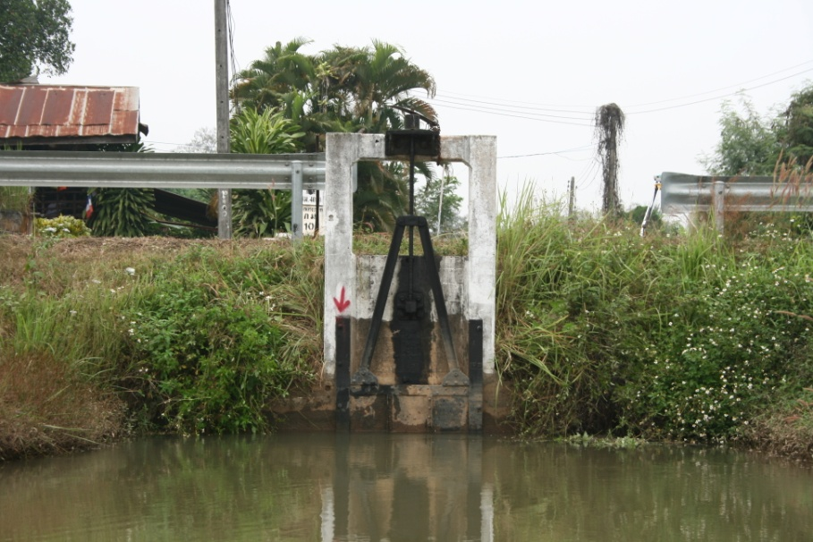

2 | ข้อมูลการสอบเทียบอาคารชลประทาน
 | ÿ ประตูระบายน้ำบานตรง (Sluice gate)
 | ÿ การไหลแบบอิสระ (Free flow)
 | สูตรการคำนวนสอบเทียบอาคาร

 | เมื่อ | Q = ปริมาณน้ำผ่านอาคาร (ลบ.ม./วินาที)
 |  | C = สัมประสิทธิ์ปริมาณน้ำเมื่อการไหลเป็นแบบอิสระ
 |  | L = ความกว้างของช่องประตูระบาย (เมตร)
 |  | Go = การเปิดบาน (เมตร)
 |  | H = ระดับน้ำด้านหน้าประตู - ระดับน้ำด้านท้ายประตู (เมตร)
 |  | g = ความเร่งเนื่องจากแรงโน้มถ่วง (เมตร/วินาที)

ที่ | ระดับน้ำ | ระดับ | H |  | ระยะเปิดบาน | Q | H/Go | Cd
 | ด้านเหนือน้ำ | ธรณี |  |  | (Go)
 | ม.(รทก./รสม.) | ม.(รทก./รสม.) |  |  | ม. | ลบ.ม./วินาที
1 | 1.60 | 0.00 | 1.60 | 5.5958 | 0.20 | 0.383 | 7.980 | 0.380
2 | 1.59 | 0.00 | 1.59 | 5.5783 | 0.40 | 0.619 | 3.965 | 0.308
3 | 1.57 | 0.00 | 1.57 | 5.5430 | 0.60 | 0.903 | 2.610 | 0.302
4 | 1.55 | 0.00 | 1.55 | 5.5075 | 0.80 | 1.130 | 1.932 | 0.285

สอบเทียบอาคาร ทรบ.ปากคลองซอย 5 ขวา โครงการ ส่งน้ำและบำรุงรักษา แม่แฝก-แม่งัด
7.980 | 0.380
3.965 | 0.308
2.610 | 0.302
1.932 | 0.285

3 | ข้อมูลการเปิดบานในระดับต่างๆ

ที่ | ระดับน้ำ | ระดับธรณี | H | ระยะเปิดบาน | H/Go | Cd | ปริมาณน้ำไหลผ่าน
 | ด้านเหนือน้ำ |  |  | (Go)
 | ม.(รทก./รสม.) | ม.(รทก./รสม.) |  | ม. |  |  | ลบ.ม./วินาที
1 | 1.60 | 0.00 | 1.60 | 0.20 | 7.980 | 0.378 | 0.3809
2 | 1.59 | 0.00 | 1.59 | 0.40 | 3.965 | 0.316 | 0.6353
3 | 1.57 | 0.00 | 1.57 | 0.60 | 2.610 | 0.295 | 0.8845
4 | 1.55 | 0.00 | 1.55 | 0.80 | 1.932 | 0.285 | 1.1304

หมายเหตุ สามารถนำไปใช้คำนวณในการยกบานระบายที่ระดับต่างๆ โดยป้อนข้อมูลระดับด้านเหนือน้ำและระดับที่ต้องการยกบาน
 | จะสามารถทราบปริมาณน้ำไหลผ่านอาคารได้ (กรอกข้อมูลในช่องว่างเท่านั้น ยกเว้นช่องสีทึบ)

